99
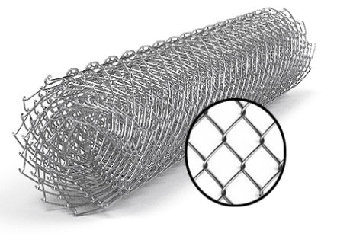
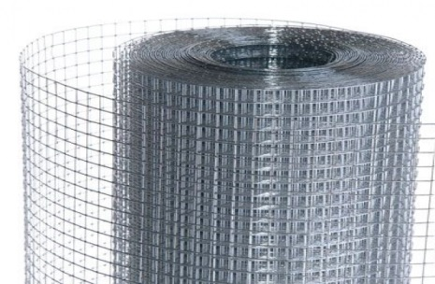
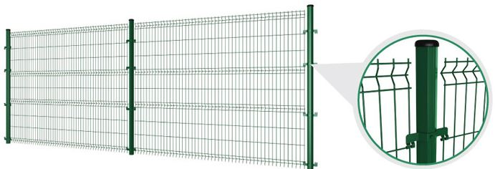
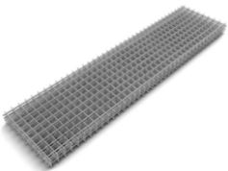
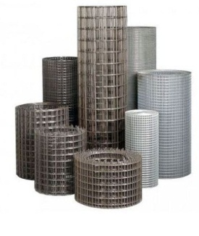
 |  |  |  |  |  |  |  |  |  | г.Харьков Ул.Енакиевская 8
 |  |  |  |  |  |  |  |  |  | Тел/моб. 067-577-52-84
 |  |  |  |  |  |  |  |  |  | Тел/факс 057 757-18-56
 |  |  |  |  |  |  |  |  |  | e-mail:ruslan.slpv@ukr.net
 |  |  |  |  |  |  |  |  |  | https://ochagh.com.ua/
 |  |  |  |  |  |  |  |  |  | С Ув. Руслан

Наименование продукции | Код УКТ ВЭД | наименование | размер ячейки. Мм | кол-во прутков | Ø диаметр проволоки Мм | размер секции мм. | площадь секции М² | Цена при покупке до 20000 грн | Цена При покупке от 20000 грн | Диллер
 |  | сетка кладочная ВР | 50х50 | 5*28 | Ø 2,35 | 2000х380 | 0.76 |  |  | 18.95
 |  |  | Сетка Рабица
 |  | Сетка Рабица | 15х15 Оц. | Ø 1.5 |  | 10000x1500 | 15кв.м | 848 | 811 | 737
 |  | Сетка Рабица | 30x30 Оц. | Ø 1.5 |  | 10000х1000 | 10 кв.м | 331 | 317 | 288
 |  | Сетка Рабица | 30x30 Оц. | Ø 1.5 |  | 10000x1200 | 12 кв.м | 424 | 405 | 369
 |  | Сетка Рабица | 30x30 Оц. | Ø 1.5 |  | 10000x1500 | 15 кв.м | 501 | 479 | 436
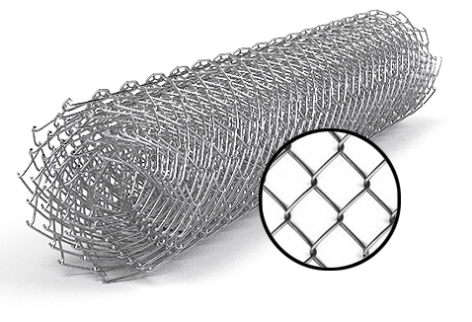
 |  | Сетка Рабица | 30x30 Оц. | Ø 1.5 |  | 10000x1800 | 18 кв.м | 616 | 590 | 536
 |  | Сетка Рабица | 30x30 Оц. | Ø 1.5 |  | 10000x2000 | 20 кв.м | 655 | 626 | 570
 |  | Сетка Рабица | 15х15 Ч. | Ø 1.5 |  | 10000x1500 | 15 кв.м | 696 | 666 | 605
 |  | Сетка Рабица | 30x30 Ч. | Ø 1.5 |  | 10000.х1000 | 10 кв.м | 272 | 260 | 237
 |  | Сетка Рабица | 30x30 Ч. | Ø 1.5 |  | 10000x1200 | 12 кв.м | 348 | 333 | 303
 |  | Сетка Рабица | 30x30 Ч. | Ø 1.5 |  | 10000x1500 | 15 кв.м | 411 | 393 | 358
 |  | Сетка Рабица | 30x30 Ч. | Ø 1.5 |  | 10000x1800 | 18 кв.м | 506 | 484 | 440
 |  | Сетка Рабица | 30x30 Ч. | Ø 1.5 |  | 10000x2000 | 20 кв.м | 538 | 514 | 468
 |  | Сетка Рабица | 40x40 Оц. | Ø 1.5 |  | 10000х1000 | 10 кв.м | 270 | 258 | 235
 |  | Сетка Рабица | 40x40 Оц. | Ø 1.5 |  | 10000x1200 | 12 кв.м | 327 | 313 | 285
 |  | Сетка Рабица | 40x40 Оц. | Ø 1.5 |  | 10000x1500 | 15 кв.м | 385 | 369 | 335
 |  | Сетка Рабица | 40x40 Оц. | Ø 1.5 |  | 10000x1800 | 18 кв.м | 462 | 442 | 402
 |  | Сетка Рабица | 40x40 Оц. | Ø 1.5 |  | 10000x2000 | 20 кв.м | 539 | 516 | 469
 |  | Сетка Рабица | 40x40 Ч. | Ø 1.5 |  | 10000х1000 | 10 кв.м | 221 | 212 | 193
Сетка Рабица из проволоки т/н твердая, ГОСТ 3282-74 ОЦ- Горячего цинкования | Сетка оцинкованная -7314 | Сетка Рабица | 40x40 Ч. | Ø 1.5 |  | 10000x1200 | 12 кв.м | 269 | 257 | 234
 |  | Сетка Рабица | 40x40 Ч. | Ø 1.5 |  | 10000x1500 | 15 кв.м | 316 | 303 | 275
 |  | Сетка Рабица | 40x40 Ч. | Ø 1.5 |  | 10000x1800 | 18 кв.м | 379 | 363 | 330
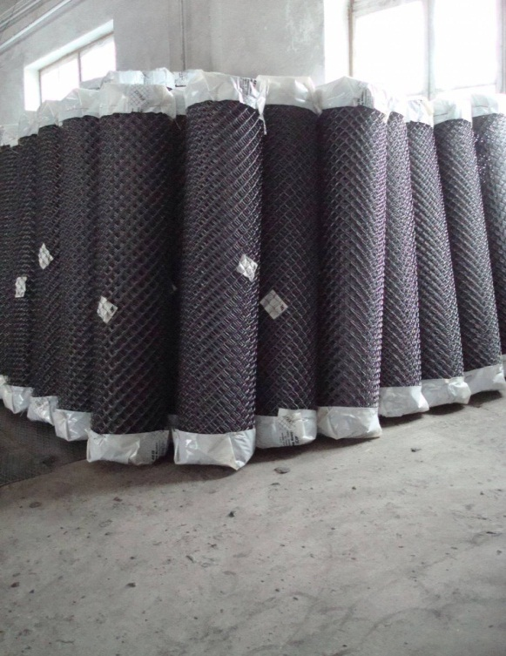
 |  | Сетка Рабица | 40x40 Ч. | Ø 1.5 |  | 10000x2000 | 20 кв.м | 443 | 424 | 385
 |  | Сетка Рабица | 50x50 Оц. | Ø 1.5 |  | 10000х1000 | 10 кв.м | 231 | 221 | 201
 |  | Сетка Рабица | 50x50 Оц. | Ø 1.5 |  | 10000x1200 | 12 кв.м | 308 | 295 | 268
 |  | Сетка Рабица | 50x50 Оц. | Ø 1.5 |  | 10000x1500 | 15 кв.м | 347 | 332 | 302
 |  | Сетка Рабица | 50x50 Оц. | Ø 1.5 |  | 10000x1800 | 18 кв.м | 424 | 405 | 369
 |  | Сетка Рабица | 50x50 Оц. | Ø 1.5 |  | 10000x2000 | 20 кв.м | 462 | 442 | 402
 |  | Сетка Рабица | 50x50 Ч. | Ø 1.5 |  | 10000х1000 | 10 кв.м | 190 | 182 | 165
 |  | Сетка Рабица | 50x50 Ч. | Ø 1.5 |  | 10000.x1200 | 12 кв.м | 253 | 242 | 220
 |  | Сетка Рабица | 50x50 Ч. | Ø 1.5 |  | 10000x1500 | 15 кв.м | 285 | 272 | 248
 |  | Сетка Рабица | 50x50 Ч. | Ø 1.5 |  | 10000x1800 | 18 кв.м | 348 | 333 | 303
 |  | Сетка Рабица | 50x50 Ч. | Ø 1.5 |  | 10000x2000 | 20 кв.м | 379 | 363 | 330
 |  | Сетка Рабица | 60x60 Оц. | Ø 1.6 |  | 10000х1000 | 10 кв.м | 228 | 218 | 198
 |  | Сетка Рабица | 60x60 Оц. | Ø 1.6 |  | 10000x1200 | 12 кв.м | 274 | 262 | 238
 |  | Сетка Рабица | 60x60 Оц. | Ø 1.6 |  | 10000x1500 | 15 кв.м | 343 | 328 | 298
 |  | Сетка Рабица | 60x60 Оц. | Ø 2.0 |  | 10000x1500 | 15 кв.м | 512 | 489 | 445
 | Сетка оцинкованная -7314 | Сетка Рабица | 60x60 Оц. | Ø 1.6 |  | 10000x1800 | 18 кв.м | 412 | 394 | 358
 |  | Сетка Рабица | 60x60 Оц. | Ø 1.6 |  | 10000x2000 | 20 кв.м | 458 | 439 | 399
 |  | Сетка Рабица | 60x60 Оц. | Ø 2.0 |  | 10000x2000 | 20 кв.м | 713 | 682 | 620
 |  | Сетка Рабица | 60x60 Ч. | Ø 1.5 |  | 10000х1000 | 10 кв.м | 161 | 154 | 140
 |  | Сетка Рабица | 60x60 Ч. | Ø 1.5 |  | 10000x1200 | 12 кв.м | 190 | 182 | 165
 |  | Сетка Рабица | 60x60 Ч. | Ø 1.5 |  | 10000x1500 | 15 кв.м | 234 | 224 | 204
 |  | Сетка Рабица | 60x60 Ч. | Ø 1.5 |  | 10000x1800 | 18 кв.м | 285 | 272 | 248
 |  | Сетка Рабица | 60x60 Ч. | Ø 1.5 |  | 10000x2000 | 20 кв.м | 316 | 303 | 275

